Example -Baidu
R09 hotfix 修改范围: 4.7 -4.21 提交到R09分支的合入修改
模块 | 类型 | jira号 | 描述 | 合入延峰仓库链接 | 需求来源和合入版本说明
安全 | 设计调整 | APIMCIM-xxxx | PKI APP specifies TLS 1.2 version for HTTPS | http://222.190.133.163:8090/c/android/project/ford_phase5/prebuilts/HY11/baidu/+/52602 http://222.190.133.163:8090/c/android/project/ford_phase5/prebuilts/HY11/baidu/+/52603 | 按照福特安全评审意见进行改进, 增强安全性, 对功能无影响, 且已通过测试
 | BUG修复 | APIMCIM-xxxx | 1.优化日志打印2.修复UI控件放大的bug3.优化隐私弹窗关闭注销逻辑 | http://222.190.133.163:8090/c/android/project/ford_phase5/prebuilts/HY11/baidu/+/53196
账号 | BUG修复 | APIMCIM-xxxx | 修复 bug APIMCIM-20785/20933/20661, IG issue | http://222.190.133.163:8090/c/android/project/ford_phase5/prebuilts/HY11/baidu/+/52348
 | BUG修复 | APIMCIM-20497 | 修复 bug APIMCIM-20497, IG issue | http://222.190.133.163:8090/c/android/project/ford_phase5/prebuilts/HY11/baidu/+/53673
 | BUG修复 | APIMCIM-xxxx | 修复 bug APIMCIM-13309/APIMCIM-12857 , 删除安全用户敏感信息VIN打印, 增加判空防止Exportable Service DoS. | http://222.190.133.163:8090/c/android/project/ford_phase5/prebuilts/HY11/baidu/+/53673

R09 hotfix 修改范围: 4.22 -4.28 提交到R09分支的合入修改
模块 | 类型 |  | 描述 | 合入延峰仓库链接 | 需求来源和合入版本说明
语音 | 设计调整 | APIMCIM-xxxx | 1.打开智能家居/用户反馈 , 调整判断登录/签约的顺序, 先判断是否登录, 再判断是否签约 2.bugfix:【语音】签约管理-未登录账号未签约-语音“打开智能家居”/点击智能家居-拉起签约页面但是TTS提示登录账号 | http://222.190.133.163:8090/c/android/project/ford_phase5/prebuilts/HY11/baidu/+/53890 | 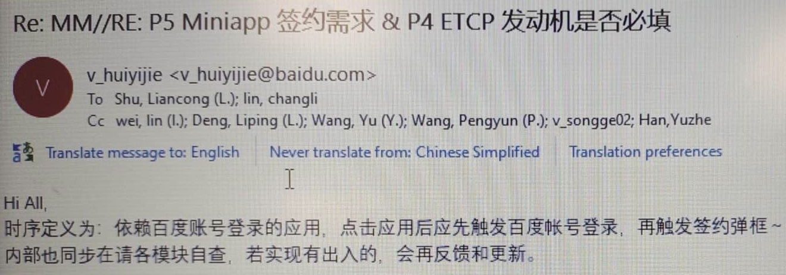
 | BUG修复 | APIMCIM-xxxx | 修复使用语音指令无法切换个性化发音人, 修复快速切换发音人偶现发音人错乱问题 | http://222.190.133.163:8090/c/android/project/ford_phase5/prebuilts/HY11/baidu/+/53890
 | BUG修复 | APIMCIM-xxxx | 修复偶现数据库初始化异常导致语音功能异常问题, APIMCIM-21660 | http://222.190.133.163:8090/c/android/project/ford_phase5/prebuilts/HY11/baidu/+/54001
安全 | BUG修复 | APIMCIM-xxxx | 针对账号app新增 selinux 规则 | http://222.190.133.163:8090/c/android/project/ford_phase5/prebuilts/HY11/baidu/+/53828
 | BUG修复 | APIMCIM-21409 | APIMCIM-21409, 修复多主题适配问题 | 因延峰git仓库停服维护, 无法提交, 计划5.4日提交

